cover
 |  |  |  | 3/21/26 | 自動更新停止 |  |  |  |  |  |  |  |  | 12/1/25
LOCATION SYSTEM of The REMAN
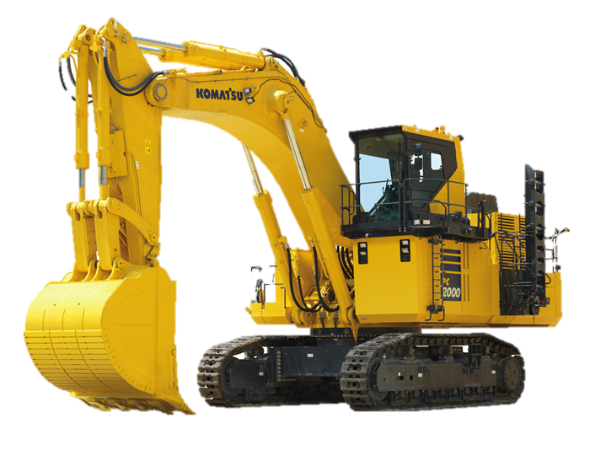

 |  |  |  |  | 更新マクロLog |  |  | 更新時間 |  | 更新進捗
 |  |  |  |  | Update Macro Run Time |  |  | 1/23/26 |  | No Update Data |  | 2
 |  |  |  |  | Update Macro Run Time |  |  | 1/23/26 |  | No Update Data |  | 2
 |  |  |  |  | Update Macro Run Time |  |  | 3/13/26 |  | No Update Data |  | 2
・出荷・出庫
・出荷完了更新
 |  |  |  |  | Update Macro Run Time |  |  | 3/13/26 |  | No Update Data |  | 2
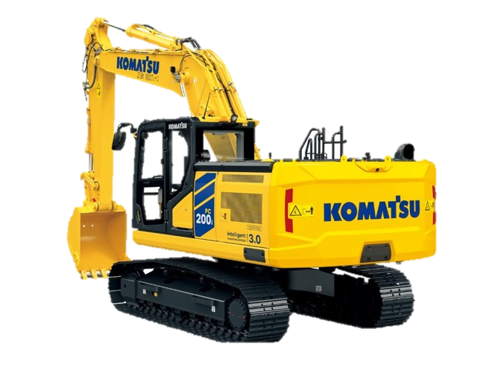
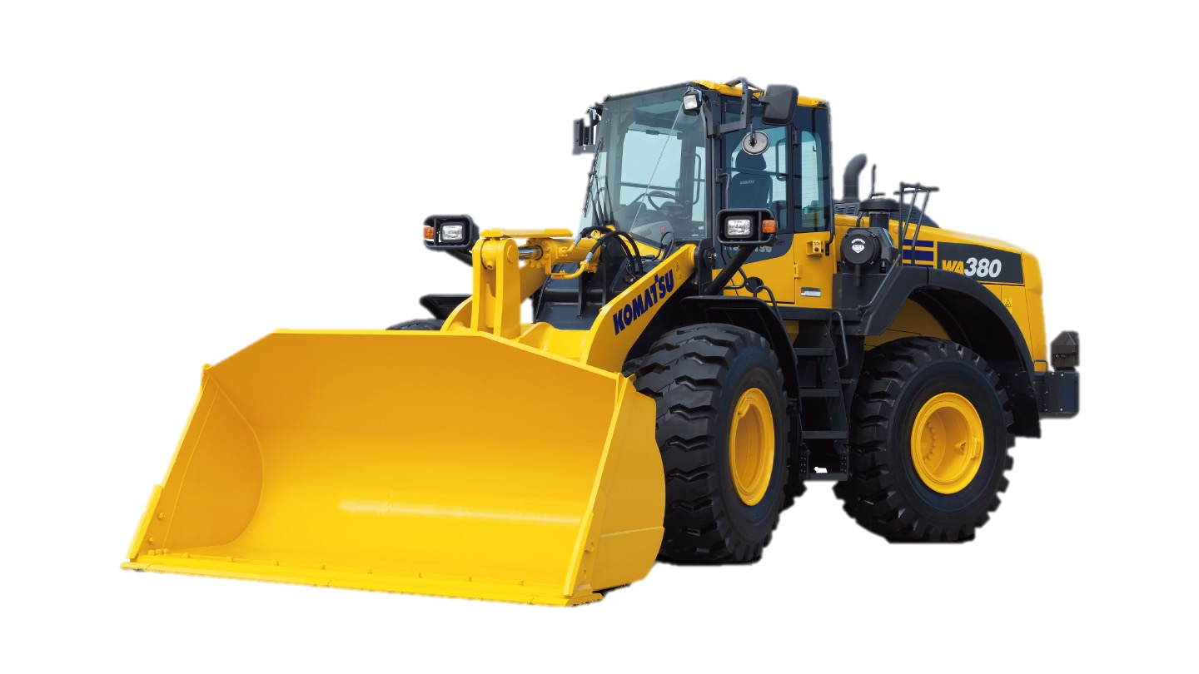
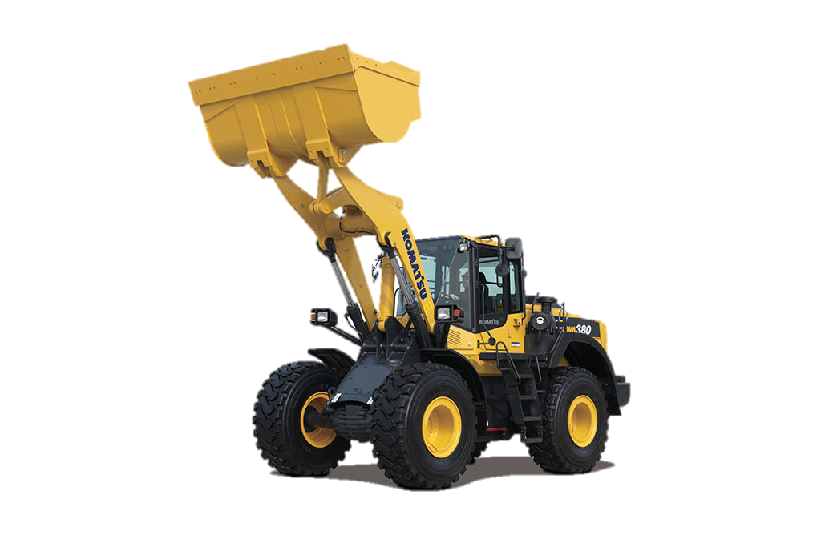
 |  |  |  |  | Update Macro Run Time |  |  | 3/13/26 |  | shipping Request |  | 1
 |  |  |  |  | Update Macro Run Time |  |  | 3/13/26 |  | No Update Data |  | 2
 |  |  |  |  | Update Macro Run Time |  |  | 3/13/26 |  | No Update Data |  | 2
・自動更新開始
・社外品納入
 |  |  |  |  | Update Macro Run Time |  |  | 3/13/26 |  | No Update Data |  | 2
 |  |  |  |  | Update Macro Run Time |  |  | 3/13/26 |  | No Update Data |  | 2
 |  |  |  |  | Update Macro Run Time |  |  | 3/13/26 |  | No Update Data |  | 2
・自動更新停止
 |  |  |  |  | Update Macro Run Time |  |  | 3/13/26 |  | No Update Data |  | 2
 |  |  |  |  | Update Macro Run Time |  |  | 3/21/26 |  | No Update Data |  | 2
 |  |  |  |  | Update Macro Run Time |  |  | 3/21/26 |  | shipping Request |  | 1
 |  |  |  |  | Update Macro Run Time |  |  | 3/21/26 |  | shipping Request |  | 1
 |  |  |  |  |  |  |  |  |  |  |  | 0
 |  |  |  |  |  |  |  |  |  |  |  | 0
 |  |  |  |  | 日付 | 管理番号 | ロケーション | 機種 | 部位 | 品番
 |  |  |  |  | 2026-01-22 | KR-3436skk | H1 | HD255-5 | ST R | 707000Y170EZ | 707000Y170EZ2026011900000000614W2 | A15 | 出荷済
 |  |  |  |  | 2026-01-23 | KR-3437f | H2 | HD255-6 | ST R | 707000Y171EZ |  | 707000Y170EZ2026011900000000614W2 | 614W2 | シリンダAss’y | 1/19納品残2

 | 00+3

.

 |  | No Update Data | 2
 |  | No Update Data | 2

free
納入リスト削除
出荷.ID | 出荷日 | 管理番号 | ロケーション | 機種 | 品番 | 刻印 | 出庫日 | ロケーション.ID
108 | 2022-03-23 | 7357 | 3.4.1 | PC30MR-2 | 707000K022EZ |  | 2022-03-23 | 243
151 | 2022-03-29 | 7378 | 2.1.4 | PC78UU-8 | 707G0X1841EZ |  | 2022-03-29 | 216
150 | 2022-03-29 | 7373 | 4.4.1 | PC78US-8 | 707G0X1751EZ |  | 2022-03-29 | 257
158 | 2022-04-01 | 7392 | 3.3.3 | PC38UU-6 | 707G0X2700EZ |  | 2022-04-01 | 241
161 | 2022-04-04 | 7384 | 2.4.1 | WA270-8Y | 707G0X1630EZ |  | 2022-04-04 | 226
165 | 2022-04-06 | 7403 | 4.4.2 | PC78US-6 | 707G0X1751EZ |  | 2022-04-06 | 258 | 出荷依頼 | 品番一覧 | 選択
175 | 2022-04-08 | 7416 | 2.1.2 | PC30UU-3 | 70700XJ141EZ |  | 2022-04-08 | 214
173 | 2022-04-08 | 7411 |  | PC20MR-3 | 70700XT141EZ |  | 2022-04-08 | 335
190 | 2022-04-11 | 7418 | 3.2.1 | PC45MR-5 | 70700XJ791EZ |  | 2022-04-11 | 282
192 | 2022-04-13 | 7430 | 3.2.4 | PC40MR-2 | 70700XJ791EZ |  | 2022-04-13 | 283
197 | 2022-04-14 | 7434 | 3.1.2 | PC55MR-5 | 70700XJ801EZ |  | 2022-04-14 | 230
201 | 2022-04-15 | 7441 | 3.2.3 | PC40MR-3 | 70700XH653EZ |  | 2022-04-15 | 236
202 | 2022-04-15 | 7442 | D5.1.1 | PC20MR-3 | 70700XT141EZ |  | 2022-04-15 | 333
203 | 2022-04-18 | 7444 | D3.1.4 | PC20MR-5 | 707G003340EZ |  | 2022-04-18 | 306
204 | 2022-04-18 | 7445 | 2.1.3 | PC40MR-3 | 70700XH653EZ |  | 2022-04-18 | 270
207 | 2022-04-19 | 7449 | 4.2.3 | PC78US-10 | 707G0X1881EZ |  | 2022-04-19 | 250
208 | 2022-04-19 | 7452 | 1.4.3 | PC35MR-3 | 707000K042EZ |  | 2022-04-19 | 209
212 | 2022-04-21 | 7454 | D4.2.3 | PC20MR-3 | 707G003340EZ |  | 2022-04-21 | 327
216 | 2022-04-22 | 7460 | 2.1.6 | PC78UU-10 | 707G0X1841EZ |  | 2022-04-22 | 215
215 | 2022-04-22 | 7458 | D1.1.7 | PC18MR-3 | 70700XT132EZ |  | 2022-04-22 | 296
217 | 2022-04-25 | 7463 | 2.1.4 | PC40MR-3 | 70700XH653EZ |  | 2022-04-25 | 271
219 | 2022-04-26 | 7470 | 1.2.1 | PC30MR-3 | 70700XJ812EZ |  |  | 276
220 | 2022-04-27 | 7466 | D4.2.4 | WA100-7 | 70700XU781EZ |  | 2022-04-27 | 328
223 | 2022-04-28 | 7476 | 4.3.6 | PC30MR-3 | 70700XK033EZ | 23J0071C | 2022-04-28 | 363
231 | 2026-01-22 | KR-3436 | H1 | HD255-5 | 707000Y170EZ | 614W1 | 2026-01-22 | 427
232 | 2026-01-22 | KR-343655 | H1 | HD255-5 | 707000Y170EZ | 614W1 | 2026-01-22 | 427
230 | 2026-01-23 | KR-3437 | H2 | HD255-6 | 707000Y171EZ | 614W2 | 2026-01-23 | 426
233 | 2026-01-23 | KR-343766 | H2 | HD255-6 | 707000Y171EZ | 614W2 | 2026-01-23 | 426

